海外组问题
工作易错点 | 明细分析 | 优化方案 | 各方节省的人力和成本
1.柜子计划的私仓价格，系统直接导出的私仓价格是错误的，不能按照这个价格报给海外仓，需要再去系统尾端派送成本去核查一遍，填写最准确的价格给到海外仓
2. 私仓的特殊预约要求，柜子计划已经提前给到国外，客户临时给的指令需要及时同步到海外仓处理，不然可能会产生经济损失
3. 客服给的指令，不能直接给到海外仓，需要核实指令会产生哪些费用，等客户确认后在给到海外仓，同时给海外仓的指令一定要表达清楚，同时发给客户确认，确认后再同步到海外仓，避免后期产生争议
4. 回复业务员和客服的留言一定要注意语气和态度，若产生争议一定要及时解决，有解决不了的问题及时和上级领导沟通 | 卡派跟进(新) 所有的整柜产品可以都流转到这里，然后自提的不需要上传POD
5. 海外仓的留言一定要当天通知业务员或客服去处理，及时催促给出处理结果，避免后期遗漏 | 整柜还柜的还柜轨迹不要自动隐藏，能开放给客服看
轨迹 机器人抓不到，导致轨迹异常 | 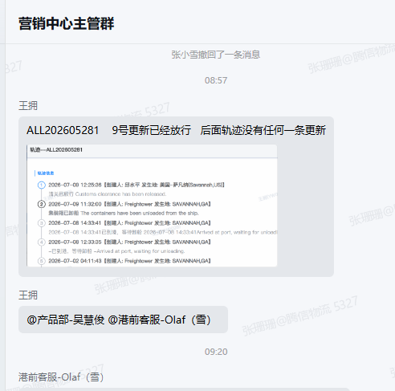 | 异常/超出库时间的单子标红登记轨迹，超时间的
整柜直送的 苏州分公司归属的找杨秋晨，后续可能会加人 其他归属地的 找彭志翔，后续可能会加人

